Solicitud gráfica
 | Área: | Matemáticas |  |  | Fecha:
 | Grado: | 8 |  |  | 2016-02-10
 | Título del tema: | Las funciones |  |  | ¿Cuaderno de estudio o recurso? | Recurso
 | Editor: | Josué Malagón |  |  | Motor del recurso | M5A

 | Código guión o recurso: | MA_08_07_CO_REC50 | ← Para determinar este código, visite la hoja de Ayuda
 |  |  |  |  | ESPECIFICACIÓN DE ARCHIVOS A ENTREGAR
Núm. | Archivo Shutterstock o ruta en web | Imagen para: | Tipo | Ubicación de la imagen en el recurso M5A | Nombre imagen SMALL | Tamaño imagen SMALL | Nombre imagen ZOOM | Tamaño imagen ZOOM | Descripción | Observaciones
IMG01 | ver observaciones | Recurso M5A | Ilustración | Contenido | MA_08_07_CO_REC50_IMG01n.png | 286 x 286 px | MA_08_07_CO_REC50_IMG01a.png | 500 x 500 px | Pregunta uno, los nombres de los ejes (X y Y) en mayúscula y cursiva, por favor tener cuidado con los signos menos (que sea el signo que es un poco más largo que el guion del teclado) | 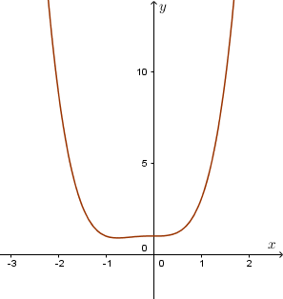
IMG02 | ver observaciones | Recurso M5A | Ilustración | Contenido | MA_08_07_CO_REC50_IMG02n.png | 286 x 286 px | MA_08_07_CO_REC50_IMG02a.png | 500 x 500 px | Pregunta dos, los nombres de los ejes (X y Y) en mayúscula y cursiva, por favor tener cuidado con los signos menos (que sea el signo que es un poco más largo que el guion del teclado) | 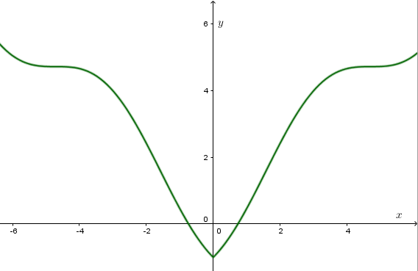
IMG03 | ver observaciones | Recurso M5A | Ilustración | Contenido | MA_08_07_CO_REC50_IMG03n.png | 286 x 286 px | MA_08_07_CO_REC50_IMG03a.png | 500 x 500 px | Pregunta tres, los nombres de los ejes (X y Y) en mayúscula y cursiva, por favor tener cuidado con los signos menos (que sea el signo que es un poco más largo que el guion del teclado) | 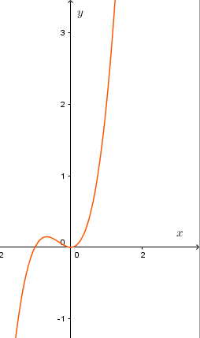
IMG04 | ver observaciones | Recurso M5A | Ilustración | Contenido | MA_08_07_CO_REC50_IMG04n.png | 286 x 286 px | MA_08_07_CO_REC50_IMG04a.png | 500 x 500 px | Pregunta cuatro, los nombres de los ejes (X y Y) en mayúscula y cursiva, por favor tener cuidado con los signos menos (que sea el signo que es un poco más largo que el guion del teclado) | 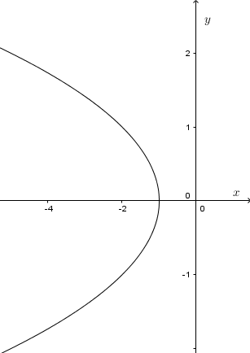
IMG05 | ver observaciones | Recurso M5A | Ilustración | Contenido | MA_08_07_CO_REC50_IMG05n.png | 286 x 286 px | MA_08_07_CO_REC50_IMG05a.png | 500 x 500 px | Pregunta cinco, los nombres de los ejes (X y Y) en mayúscula y cursiva, por favor tener cuidado con los signos menos (que sea el signo que es un poco más largo que el guion del teclado) | 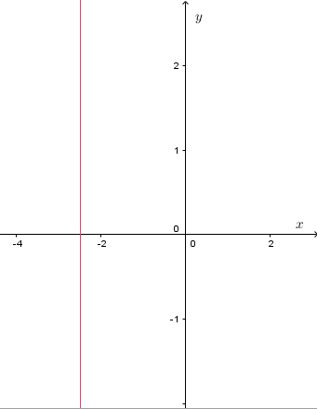
IMG06 | ver observaciones | Recurso M5A | Ilustración | Contenido | MA_08_07_CO_REC50_IMG06n.png | 286 x 286 px | MA_08_07_CO_REC50_IMG06a.png | 500 x 500 px | Pregunta seis, los nombres de los ejes (X y Y) en mayúscula y cursiva, por favor tener cuidado con los signos menos (que sea el signo que es un poco más largo que el guion del teclado) | 